Sheet1
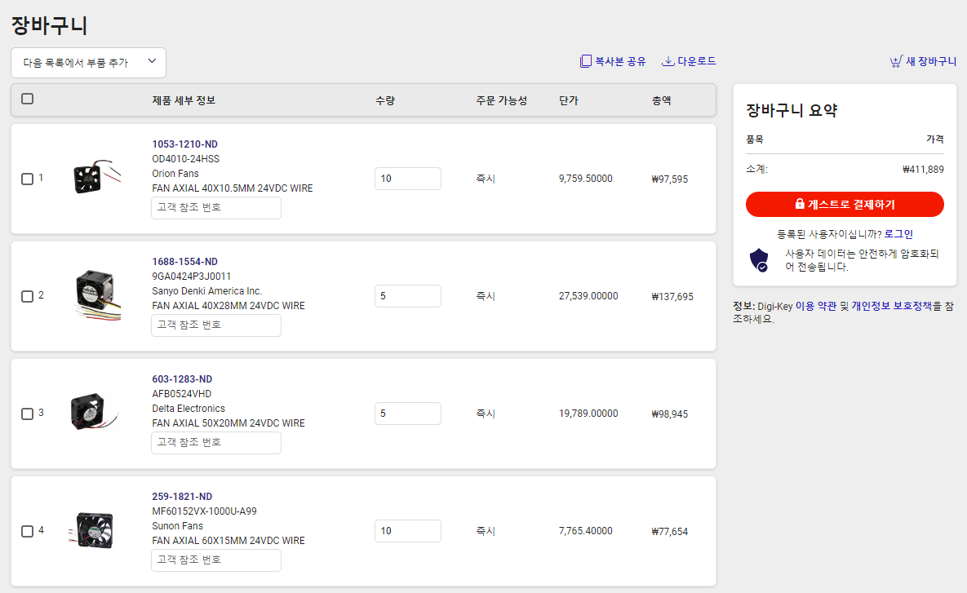
색인 | 수량 | 부품 번호 | 제조업체 부품 번호 | 제품 요약 | 고객 참조 번호 | 이용 가능 | 백오더 | 단가 | 총액 KRW
1 | 10 | 1053-1210-ND | OD4010-24HSS | FAN AXIAL 40X10.5MM 24VDC WIRE |  | 10 | 0 | 9,759.50000 | 97,595
2 | 5 | 1688-1554-ND | 9GA0424P3J0011 | FAN AXIAL 40X28MM 24VDC WIRE |  | 5 | 0 | 27,539.00000 | 137,695
3 | 5 | 603-1283-ND | AFB0524VHD | FAN AXIAL 50X20MM 24VDC WIRE |  | 5 | 0 | 19,789.00000 | 98,945
4 | 10 | 259-1821-ND | MF60152VX-1000U-A99 | FAN AXIAL 60X15MM 24VDC WIRE |  | 10 | 0 | 7,765.40000 | 77,654

https://www.digikey.kr/short/85ndwbjj

